Intro
Ce qu'il faut retenir sur la stabilité thermique des protéines sériques |  |  |  |  |  |  | What to remember about the thermal stability of whey proteins

GV le 1/04/2022 |  |  |  |  |  |  | GV le 1/04/2022
Remarques générales : |  |  |  |  |  |  | General remarks:

La protéine la plus représentative du lactosérum est la béta-lactoglobuline, avec |  |  |  |  |  |  | The most representative protein of whey is beta-lactoglobulin, with
l'alpha-lactalbumine, assez stable thermiquement au delà de son pHi.(pH > 6) |  |  |  |  |  |  | alpha-lactalbumin, quite thermally stable beyond its pHi. (pH > 6)
On peut considérer l'impact des autres protéines sériques comme négligeable. |  |  |  |  |  |  | The impact of other whey proteins can be considered negligible.
C'est pourquoi pour les traitements thermiques, on s'intéresse plus particulièrement |  |  |  |  |  |  | This is why for heat treatments, we are particularly interested in
au comportement de la béta-lactoglobuline. |  |  |  |  |  |  | the behaviour of beta-lactoglobulin.
Les trois éléments à maitriser sont le pH, la température et la composition minérale |  |  |  |  |  |  | The three elements to be mastered are pH, temperature and mineral composition
du lactosérum à prétraiter, pour obtenir un produit thermostable. |  |  |  |  |  |  | whey to pre-treat, to obtain a thermostable product.

Chauffée 10 mn à 80°C à pH 6,8-7,5 la béta-lactoglobuline subit une dénaturation très |  |  |  |  |  |  | Heated 10 minutes to 80 ° C at pH 6.8-7.5 beta-lactoglobulin undergoes a very
partielle, également sans agrégation et sans perte de solubilité. |  |  |  |  |  |  | partial denaturation, also without aggregation and without loss of solubility.
Les protéines sériques majeures, supportent un traitement thermique < 95°C plusieurs min, |  |  |  |  |  |  | The major whey proteins, support a heat treatment < 95 ° C several min,
dans des conditions de force ionique, composition minérale et pH précises. |  |  |  |  |  |  | under conditions of precise ionic strength, mineral composition and pH.
Il semble que le groupement sulfhydrique, démasqué et activé au dessus de pH 6,8, |  |  |  |  |  |  | It seems that the hydrosulfic group, unmasked and activated above pH 6.8,
provoque un réarrangement de ponts disulfures intramoléculaires, avec une stabilisation |  |  |  |  |  |  | causes rearrangement of intramolecular disulfide bridges, with stabilization
thermique de la molécule. En analyse DSC, le pic endothermique à 80°C est en effet très |  |  |  |  |  |  | thermal of the molecule. In DSC analysis, the endothermic peak at 80 °C is indeed
réduit, et le second pic endothermique à 140°C est très important. |  |  |  |  |  |  | very reduced, and the second endothermic peak at 140° C is very important.
Les minéraux alcalino-térreux divalents, Ca - Mg entre autres, sont très réactifs vis-à-vis des |  |  |  |  |  |  | Divalent alkaline minerals, Ca - Mg among others, are highly reactive to
protéines, en formant des complexes et en favorisant l'agrégation par neutralisation des |  |  |  |  |  |  | proteins, by forming complexes and promoting aggregation by neutralization
charges électrostatiques des protéines. Dans certains cas à définir, il faut procéder à une |  |  |  |  |  |  | of electrostatic charges of proteins. In some cases to be defined, a
chélation du Ca et du Mg, puis un ajustement du pH, juste avant la pasteurisation. |  |  |  |  |  |  | chelation of Ca and Mg, then pH adjustment, just before pasteurization.
Attention au phosphate de calcium qui précipite à un pH > 7,2. |  |  |  |  |  |  | Beware of calcium phosphate which precipitates at a pH > 7.2.
Le phosphate de Ca se solubilise entre pH 7,2 et 5,2. |  |  |  |  |  |  | Ca phosphate solubilizes between pH 7.2 and 5.2.
Pour cette correction de la MP, on utilise de l'acide citrique et de l'hydroxyde de potassium. |  |  |  |  |  |  | For this correction of RM, citric acid and potassium hydroxide are used.
L'intérêt d'utiliser de l'acide citrique, en plus de chélater du Ca libre, est de solubiliser |  |  |  |  |  |  | The interest of using citric acid, in addition to chelating free Ca, is to solubilize
une partie du phosphate de Ca en abaissant le pH, et de lier ce Ca au citrate ajouté. |  |  |  |  |  |  | part of the Ca phosphate by lowering the pH, and bind this Ca to the added citrate.
L'intérêt de remonter le pH au-delà de 6,8 avec du potassium, va améliorer la stabilité |  |  |  |  |  |  | The interest of raising the pH above 6.8 with potassium, will improve stability
thermique intramoléculaire de la Blg (voir ci-dessus). L'ion potassium, cation monovalent, |  |  |  |  |  |  | Intramolecular thermal of the Blg (see above). Potassium ion, monovalent cation,
est reconnu pour limiter la formation de ponts phosphate de calcium. |  |  |  |  |  |  | is known to limit the formation of calcium phosphate bridges.

La pasteurisation DSI permet d'homogénéiser le produit, en produisant des microparticules |  |  |  |  |  |  | DSI pasteurization makes it possible to homogenize the product, producing microparticles
de protéine dénaturée, relativement plus solubles que si on utilise de l'échange indirect. |  |  |  |  |  |  | of denatured protein, relatively more soluble than if indirect exchange is used.
Le taux de dénaturation avec un DSI est diminué d'environ 15 - 20%, comparé à un PHE. |  |  |  |  |  |  | The rate of denaturation with a DSI is decreased by about 15 - 20%, compared to an PHE.

En conclusion, les protéines sériques restent très solubles, à condition de respecter un |  |  |  |  |  |  | In conclusion, whey proteins remain highly soluble, provided that a
certain équilibre matières minérales / protéines, et travailler à un pH adapté. |  |  |  |  |  |  | certain balance of mineral matter / proteins, and work at a suitable pH.
Il ne faut pas parler de dénaturation stricte, car il existe plusieurs état de dénaturation et de |  |  |  |  |  |  | We should not talk about strict denaturation, because there are several states of denaturation
conformation des protéines. Voir process Lean Cream APV. |  |  |  |  |  |  | and protein conformation. See Lean Cream APV process.
Il est possible de diminuer le taux de CaHPO4, en procédant à une déphospholipidation juste |  |  |  |  |  |  | It is possible to decrease the level of CaHPO4, by proceeding to a just dephospholipidation
avant clarification écrémage. La déphospholipidation permet d'augmenter l'éfficience des |  |  |  |  |  |  | before clarification and skimming. Dephospholipidation increases the effectiveness of
filtrations, et d'éviter les mauvais goûts dûs à l'oxydation de la MG. |  |  |  |  |  |  | filtrations, and avoid bad tastes due to the oxidation of fat.
Process DPL : Stand Ca + pH 6,5-7,3, chauffage à 60-62°C ou +, pendant > 10 mn, Clarif. + écrémage. |  |  |  |  |  |  | DPL Process : Stand Ca + pH 6.5-7.3, heating at 60-62°C or +, for > 10 minutes, Clarif. + skimming.
voir process GEA - Westfalia |  |  |  |  |  |  | see process GEA - Westfalia
On peut procéder avec différents niveaux de floculation ou de précipitation, suivant les objectifs |  |  |  |  |  |  | It can be done with different levels of flocculation or precipitation, depending on the objectives
à atteindre. |  |  |  |  |  |  | to be reached.

La Blg possède la même conformation à pH acide, entre pH 2 et 3,5 et autour de la neutralité |  |  |  |  |  |  | Blg has the same conformation at acid pH, between pH 2 and 3,5 and around neutrality
à pH 5,5 et 7,5. |  |  |  |  |  |  | at pH 5,5 and 7.5.

+ Cations

- Anions

Concentration en protéines : |  |  |  |  |  |  | Protein concentration :

Les protéines de sérum restent très solubles à une concentration de 1 à 5%, < 9%, même dans la zone |  |  |  |  |  |  | Whey proteins remain very soluble at a concentration of 1 to 5%, < 9%, even in the area
de pHi. 70% soluble à 3% de Pr. / V, après un chauffage à 80-85°C pendant 10 à 15 minutes. |  |  |  |  |  |  | of pHi. 70% soluble at 3% Pr./V, after heating at 80-85°C for 10-15 minutes.
< = 3% semble être l'optimum. |  |  |  |  |  |  | < = 3% seems to be optimal.

Exemples de concentrations : |  |  |  |  |  |  | Exemples de concentrations :

PB | 1020 | g | 292 | g | 201 | g | PB | 1020 | g | 292 | g | 201 | g
ES | 6.30 | % | 22.00 | % | 32.00 | % | ES | 6.30 | % | 22.00 | % | 32.00 | %
MS | 64.26 | g | 64.26 | g | 64.26 | g | MS | 64.26 | g | 64.26 | g | 64.26 | g
Protéines | 13.5 | % | 13.5 | % | 13.5 | % | Protéines | 13.5 | % | 13.5 | % | 13.5 | %
Protéines | 8.7 | g | 8.7 | g | 8.7 | g | Protéines | 8.7 | g | 8.7 | g | 8.7 | g
Proteines / PB | 0.85 | % | 2.97 | % | 4.32 | % | Proteines / PB | 0.85 | % | 2.97 | % | 4.32 | %

Remarque : dans la plage de concentration des lactosérums, les protéines devraient rester solubles |  |  |  |  |  |  | Note : in the whey concentration range, proteins should remain soluble
au moment du traitement thermique, et une correction de pH devrait suffir à obtenir un produit |  |  |  |  |  |  | at the time of heat treatment, and a pH correction should be sufficient to obtain
stable. Le traitement thermique habituellement pratiqué est, DSI 75-85°C pendant 30-40 secondes. |  |  |  |  |  |  | a product steady. The heat treatment usually practiced is, DSI 75-85°C for 30-40 seconds.

Pour une fabrication de CH HQ : |  |  |  |  |  |  | For CH HQ production:

Le pH à la réception doit être "normal", de facon à ne pas trop augmenter la force ionique |  |  |  |  |  |  | The pH at the reception must be "normal", so as not to increase the ionic strength too much
au moment de la standadisation AC / K. (variation solubilité > effets salts-in / salts-out) |  |  |  |  |  |  | at the time of Cit / K standadization. (variation solubility > salts-in / salts-out effects) fresh,
Il faut utiliser de la MP fraiche et réfrigérée à une température de 5°C (<6°C). |  |  |  |  |  |  | refrigerated RM should be used at a temperature of 5°C (<6°C).
Le taux de dénaturation doit être < 8%, méthode Rowland. (Normal = 2 - 4%) |  |  |  |  |  |  | Denaturation rate < 8%, Rowland method. (Normal = 2 - 4%)
La stabilisation du lactosérum est un compromis entre la dénaturation et l'aggrégation |  |  |  |  |  |  | Stabilization of whey is a compromise between denaturation and aggregation proteins,
des proteines, favorisée par la présence de divalents libres, et la précipitation des complexes |  |  |  |  |  |  | favored by the presence of free divalents, and the precipitation of the complexes minerals
minéraux formés lors de la standardisation, et le fouling dans le concentrateur. |  |  |  |  |  |  | formed during standardization, and fouling in the concentrator.
Au-delà de 0,500 % de Ca, le Ca complexé en excès se dépose sur les surfaces d'échange |  |  |  |  |  |  | Above 0.500% Ca, the excess complexed Ca is deposited on the exchange surfaces of the
du concentrateur. Les temps de cycle de concentration doivent être ajustés, afin d'éviter |  |  |  |  |  |  | concentrator.
le relargage de particules blanches insolubles. Pour un pH de 6 à 7, la teneur Ca + Mg - citrates |  |  |  |  |  |  | Concentration cycle times should be adjusted, in order to avoid the release of insoluble white
doit être < = 4 mM/ litres de produit standardisé > ajuster l'extrait sec final du produit fini avant |  |  |  |  |  |  | particles. For pH 6 to 7, the content Ca + Mg - citrates muste be < = 4 mM/ liter > adjuste DM of
traitement thermique DSI. |  |  |  |  |  |  | the standardized product, before DSI thermal treatment

La stabilté thermique est mesurée de la façon suivante : |  |  |  |  |  |  | Thermal stability is measured as follows :

Préparation d'une solution du produit à mesurer : dilution à 15% ? Dépend de l'utilisation client. |  |  |  |  |  |  | Preparation of a solution of the product to be measured: 15% dilution? Depends on customer
> utilisation d'ampoules ou de flacons appropriées. |  |  |  |  |  |  | usage.
 |  |  |  |  |  |  | > use of appropriate glassware.
Chauffage à 80°C à 100°C pendant X minutes, suivant demande clients |  |  |  |  |  |  | Heating at 80°C to 100°C for X minutes, according to customer request
> il ne doit pas y avoir de dépôts après traitement thermique. |  |  |  |  |  |  | > there must be no deposits after heat treatment.

Mesure de l'indice de solubilité avant / après chauffage. |  |  |  |  |  |  | Measurement of the solubility index before / after heating.

On peut mesurer aussi la turbidité de la solution avant / après chauffage. |  |  |  |  |  |  | The turbidity of the solution before/after heating can also be measured.

Autres chélatants |  | EDTA
 |  | Phosphate di-sodique
 |  | CaCl2

Log
Logigramme de fabrication de lactosérum doux thermostable

Tri de la matière première
pour CDC SD CH HQ thermostable
 |  |  | Remarques : | Glossaire :
 |  |  |  | HQ = haute qualité
 |  |  | pH : >= 6,2 en liquide et >= 5,9 en préconcentré. | MP = matière première
 |  |  | T°C de stockage : 6°C ; <= 7°C | CDC = cahier des charges
 |  |  | D'après les historiques sur la qualité | Ca = calcium
Choix MP CDC compatible
Ca <= 500 mg / 100g DM
 |  |  | de la matière première (MP) : | Mg = magnésium
 |  |  | NH3 : 700 ppm ; < 1500 ppm | DM = dry matter
 |  |  | Ca, Mg, Citrates, protéines. | ES = extrait sec
 |  |  | Limite de tri : Ca <= 650 mg / 100g DM > à vérifier… | TH = evapo à thermocompression
 |  |  | ES mélange : environ 20 - 22% DM | RMV = évapo à recompression mécanique de vapeur
 |  |  |  | DSI = direct steam injection
 |  |  |  | NaOH = hydroxyde de sodium
Standardisation teneur en calcium
 |  |  | Ajout de poudres à haute teneur en lactose : | KOH = hydroxyde de potassium
 | non |  | Lactose, perméat de lactosérum, | PP = pâtes pressées (Morbier, Saint Nectaire, Gouda, Reblochon, Cheddar, Mimolette…)
 |  |  | Lactosérum déminéralisé, perméat déminéralisé… | PPC = pâtes pressées cuites (Comté, fromage Beaufort, Gruyère Suisse, Parmesan…)
 |  |  | Calcul sur le taux de Ca moyen / historique. | Humidité libre = thermobalance = étuve à 102°C
 | oui |  | Attention : risque taux protéines < aux CDC !!! | Humidité totale = humidité libre + eau de cristallisation, méthode Karl Fisher
 |  | Ca <= 500-550 | Dilution : ES final 20-22% DM. | mM/L = millimoles / litre

Rapport
citrates / Ca + Mg
<= 0,9
et mM Ca + Mg - citrates
<= 4 mM /L
 |  |  | Basé sur l'historique de la MP et sur le type
 |  |  | de lactosérum utilisé, habituellement
 |  |  | Pâtes Pressées et PP Cuites.
 |  |  | NB 1 : Le citrate est un chélateur du Ca et du Mg et évite que
 |  |  | ces sels se combinent et lient les protéines via leur charges,
 |  |  | en fonction du pH de la solution.

Standardisation teneur
en citrates
 |  |  | Ajout d'acide citrique : 0,5% DM / DM
 | non |  | habituellement 0,2 à 0,8 % de la matière sèche.
 |  |  | pH final 5,2 - 5,5.
 |  |  | Temps de réaction : 30 minutes
 | oui |  | NB 2 : Outre la chélation du calcium, l'acidification permet
 |  | 0.5% | un réarrangement des minéraux (Ca, Mg, P)/protéines.
 |  | 30 min agitation | Ca + Mg - cit. <= 4 dépend du taux de dilution après stand. Citrates
Voir NB 3 |  |  | NB 3 : la stabilité dépend aussi des traitements en amont en
 |  |  | fromagerie > faire des essais sans ajustement lactose et citrates.
Controle du pH
6,6 - 6,85
 |  |  | Dosage et calcul de la quantité d'hydroxyde de potassium
 |  |  | à ajouter (KOH).

Standardisation
pH
 |  |  | Adjonction de KOH dilué à 20% - 30%.
 | non |  | Temps de réaction : 30 minutes.
 |  |  | Standardisation pH : environ 1h00 avant concentration.
 |  |  | Objectif pH final : 6,85.
 | oui |  | pH minimum avant traitement thermique : > 6,6.
 |  | pH = 6,85 | NB 4 : Le pH joue un rôle protecteur de la Beta-lactoglobuline,
 |  | 30 min agitation | lors des traitements thermiques.
 |  |  | NB 5 : Attention au taux de potassium final, possibilité de faire une
 |  |  | standardisation NaOH puis KOH, dépend du pH après acide citrique.

Traitement DSI
75 - 85°C / 30 - 40 sec.
 |  |  | Injection directe de vapeur (DSI) Hydrothermal
 |  |  | ou T-injection + tube de chambrage vitesse 2m / seconde.
 |  |  | Filtration vapeur <= 5µ.
 |  |  | Vapeur de type alimentaire.

Concentration
ES final 58%
T°C flash = 30 - 32°C
 |  |  | Température d'ébullition moyenne <= 63°C.
 |  |  | Temps de séjour < 12 minutes.
 |  |  | Préférence pour évaporateur TH 3 ou 4 effets.
 |  |  | RMV ok mais impact sur la stabilité thermique plus grand
 |  |  | car temps de séjour environ 15 min, contre 7 - 8 minutes pour
 |  |  | un concentrateur thermique 3 ou 4 effets.

cristallisation
> 70%
 |  |  | Cristallisation rapide, objectif cristaux 30 - 50µ.
 |  |  | T°C finale : 20°C - mini : 16°C.
 |  |  | Temps de cristallisation : 6h00 à 10h00.
 |  |  | Temps avant séchage : <20h00 - risque bactériologique.

Séchage
Humidité libre <= 2%
 |  |  | Stabilité thermique au moins 9 min à 90°C.
 |  |  | Humidité libre fonction du taux de cristallisation.

Gilles Valot 2023

Log(E)
Thermostable whey manufacturing diagram
Sorting of raw material
high quality human consumption whey
thermostable

 |  |  | Remarks : | Glossary :

 |  |  | pH : >= 6,2 for liquid whey and >= 5,9 preconcentred whey. | MP = matière première = RM = Raw material
 |  |  | storage T°C : 6°C ; <= 7°C | CDC = cahier des charges = SPEC = specifications
 |  |  | Based on quality history | Ca = calcium
Choice RM SPEC compatible
Ca <= 500 mg / 100g DM
 |  |  | of the raw material (RM) | Mg = magnésium
 |  |  | NH3 : 700 ppm ; < 1500 ppm | DM = dry matter
 |  |  | Ca, Mg, Citrates, proteins. | ES = extrait sec = dry matter %
 |  |  | Sort limits : Ca <= 650 mg / 100g DM > to be checked… | TH = evapo à thermocompression
 |  |  | Mix DM : approximately 20 - 22% DM | RMV = évapo à recompression mécanique de vapeur = MVR = mechanical vapor recompression
 |  |  |  | DSI = direct steam injection
 |  |  |  | NaOH = hydroxyde de sodium
Calcium content standardization
 |  |  | Addition of high lactose powder | KOH = hydroxyde de potassium
 | no |  | Lactose, whey permeat, | PP = pâtes pressées (Morbier, Saint Nectaire, Gouda, Reblochon, Cheddar, Mimolette…)
 |  |  | demineralised whey, demineralised permeat… | PPC = pâtes pressées cuites (Comté, fromage Beaufort, Gruyère Suisse, Parmesan…)
 |  |  | Calculation of the average Ca rate / quality history. | Humidité libre = thermobalance = étuve à 102°C = free water
 | yes |  | Attention : protein level risk < SPEC !!! | Humidité totale = humidité libre + eau de cristallisation, méthode Karl Fisher = total water
 |  | Ca <= 500-550 | Dilution : final DM 20-22% DM. | mM/L = millimoles / litre

citrates / Ca + Mg ratio
<= 0,9
and mM Ca + Mg - citrates
<= 4 mM /L
 |  |  | Based on raw material history and
 |  |  | type of whey used, usually
 |  |  | PP and PPC
 |  |  | NB 1 : Citrate isa Ca et du Mg chelator and prevents
 |  |  | these salts combining and binding the proteins via their
 |  |  | electrical charges, depending on the pH.

Citrates content standardization
 |  |  | Addition of citric acid : 0,5% DM / DM
 | No |  | Usually 0,2 à 0,8 % of the amount of DM.
 |  |  | final pH 5,2 - 5,5.
 |  |  | Reaction time : 30 minutes
 | Yes |  | NB 2 : besides calcium chelation, acidification allows
 |  | 0.5% | a rearrangement of minerals (Ca, Mg, P)/proteins.
 |  | 30 min stirring | Ca + Mg - Cit. <=4 dépend on DM after standardization.
see NB 3 |  |  | NB 3 : stability also depends on upstream processing in the
 |  |  | cheese dairy > it is useful to carry out trials without
 |  |  | standardization of lactose and citrates.
pH measurement
6,6 - 6,85
 |  |  | Analysis and calculation of the amount of potassium hydroxide
 |  |  | to add (KOH).

pH
standardization
 |  |  | Addition of diluted KOH to 20% - 30%.
 | No |  | Reaction time : 30 minutes.
 |  |  | pH standardization : about 1h00 before concentration.
 |  |  | End target : pH = 6,85.
 | Yes |  | minimum pH before heat treatment : > 6,6.
 |  | pH = 6,85 | NB 4 : pH has a role in preserving the Beta-lactoglobuline,
 |  | 30 min stirring | during heat treatments.
 |  |  | NB 5 : Pay attention to the final potassium level, it is possible to
 |  |  | do standardization NaOH and KOH, dépends on pH after citrates
 |  |  | standardization.

DSI heat treatment
75 - 85°C / 30 - 40 sec.
 |  |  | Direct steam injection (DSI) Hydrothermal
 |  |  | or T- injection + holding tube, liquid speed 2m / second.
 |  |  | Steam filtration <= 5µ.
 |  |  | Food grade steam.

Concentration
final DM = 58%
T°C flash = 30 - 32°C
 |  |  | Boiling temperature <= 63°C.
 |  |  | Residence time < 12 minutes.
 |  |  | Preference for thermal evaporation 3 or 4 effects.
 |  |  | RMV ok but impact on thermal stability greater than TH
 |  |  | because residence time is near 15 min, against 7 - 8 minutes for
 |  |  | a thermal evaporator 3 ou 4 effects.

Crystallization
> 70%
 |  |  | Rapid crystallization, cristals target 30 - 50µ.
 |  |  | T°C at the end of crystallization : 20°C - mini : 16°C.
 |  |  | Crystallization time : 6h00 à 10h00.
 |  |  | Crystallization time before drying : <20h00 - bacteriological risk.

Spray drying
Free water <= 2%
 |  |  | Minimum thermal stability 9 min / 90°C.
 |  |  | Free water in the powder depends on the crystalization level.

Gilles Valot 2023

DOC
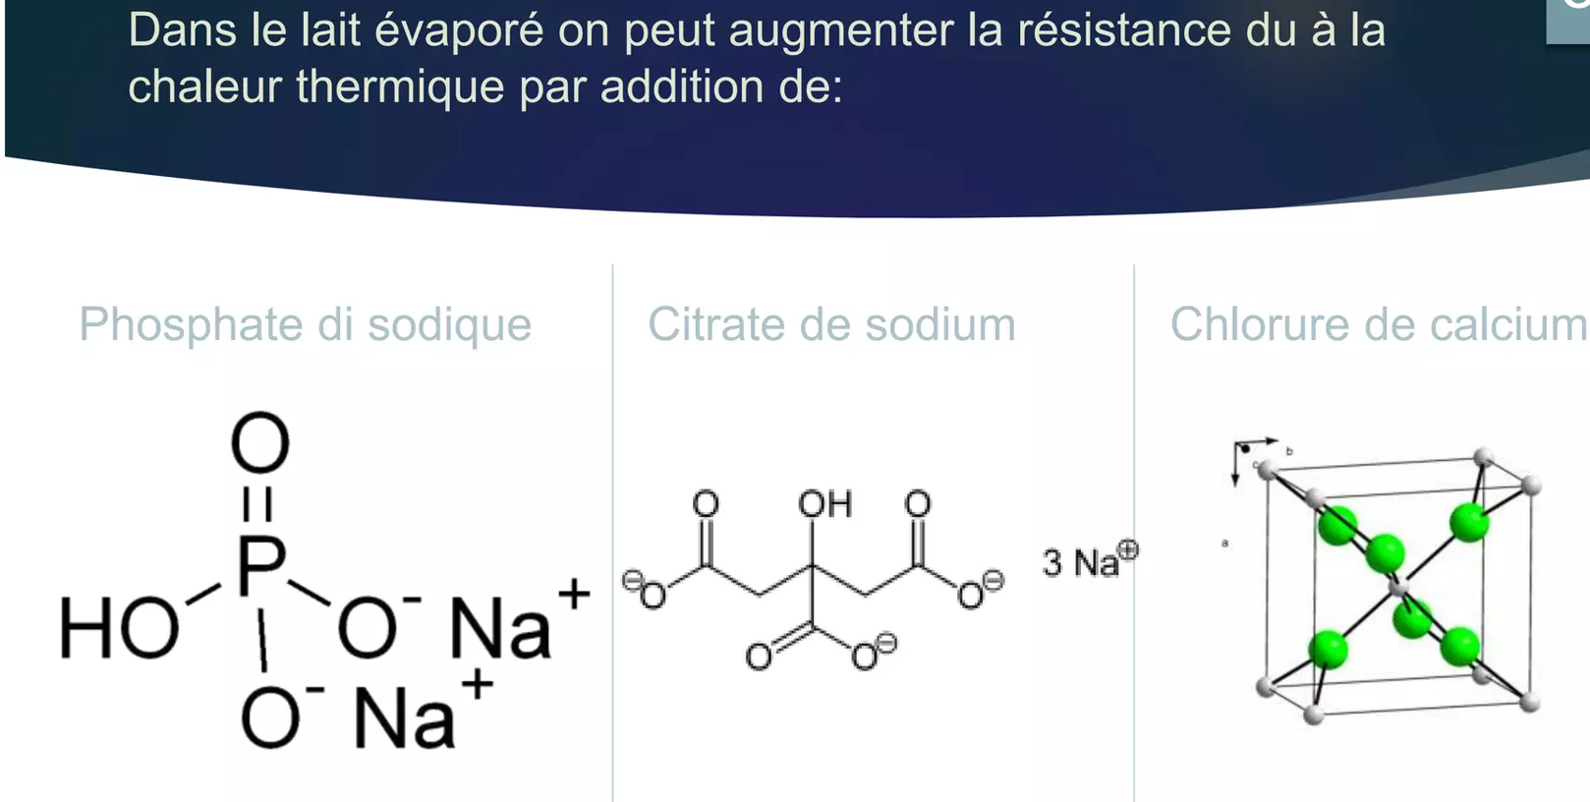
Indicateurs de la dénaturation des protéines du lait

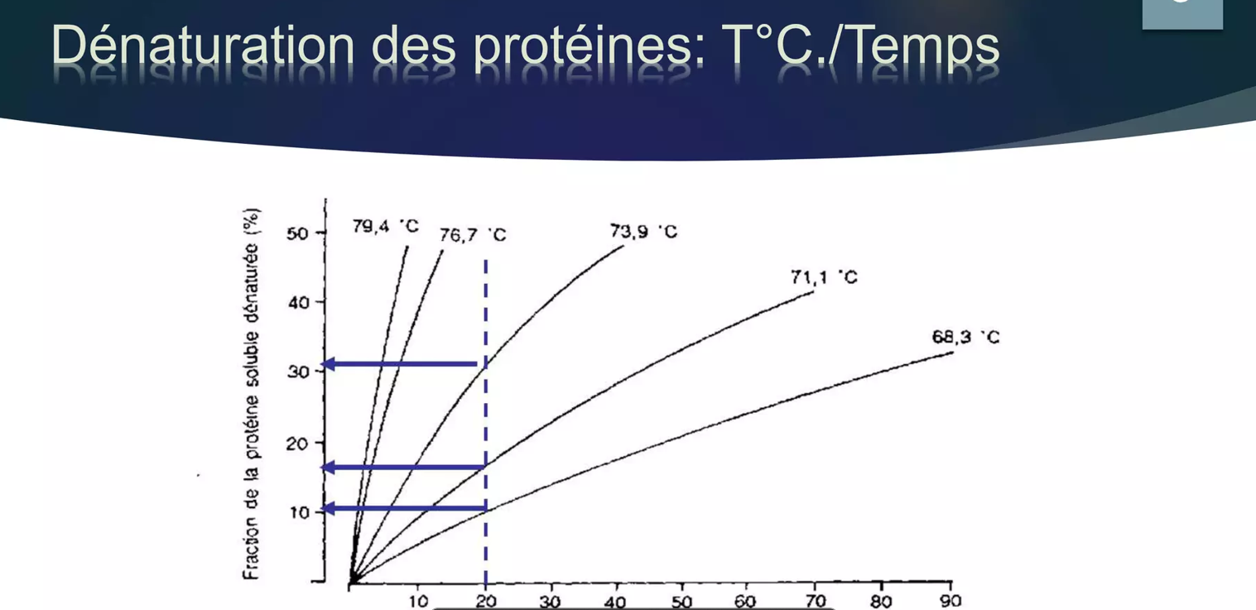

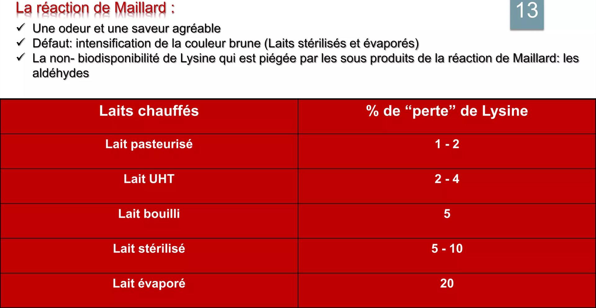

Destruction enzymes du lait

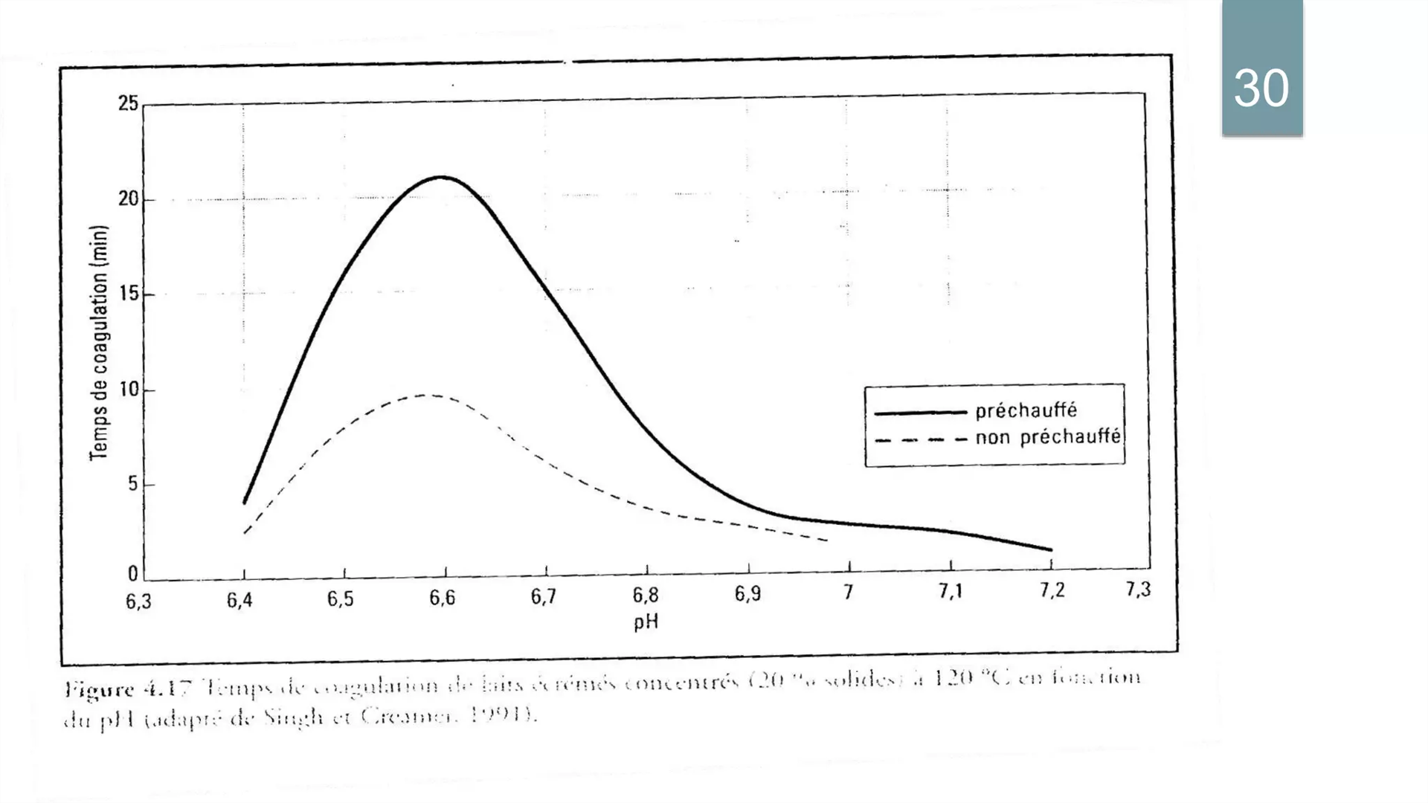
Lait écrémé 20%DM à 120 °C

